試験内容(17-1)
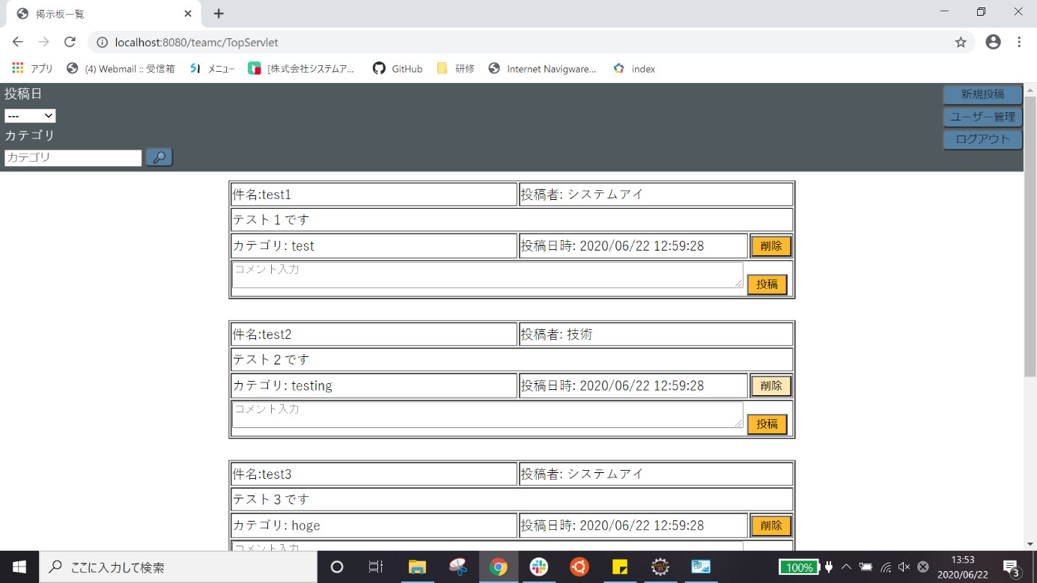
試験エビデンス
番号 | シナリオ | 作成チーム | 担当者
17 | ユーザー管理のホームボタン確認 | チームC | 寺井

試験番号 | 画面内容
17-1 | ユーザー編集画面
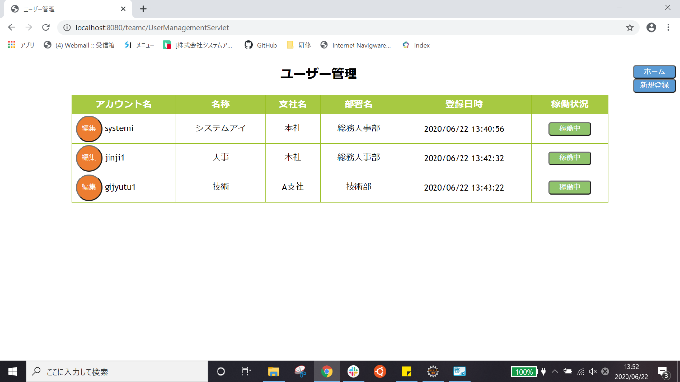

17-1 | ホームボタンを押した後

